상품제안서
리유저블 투명컵 포시즌 | 상품코드: F16012

 |  |  |  |  |  |  | 02-412-0044 | www.easy1.co.kr
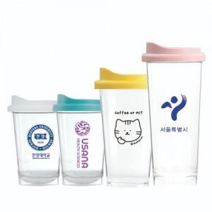

【상세/제작정보】 | 트라이탄 재질 냉온겸용 텀블러

【인쇄/포장옵션】 | 실크 / 포장지포장

【공급단가】 | 수량 | 200~ | 500~ | 1,000~ | 2,000~ | 3,000~
*VAT별도 | 355ml | 2,940원 | 2,830원 | 2,730원 | 2,620원 | 2,520원
 | 473ml | 3,080원 | 2,970원 | 2,860원 | 2,750원 | 2,640원
 | 591ml | 3,360원 | 3,240원 | 3,120원 | 3,000원 | 2,880원

【상품 URL】 | https://dev.easy1.co.kr:443/src/goods_detail.php?gdno=16012

